初期画面表示
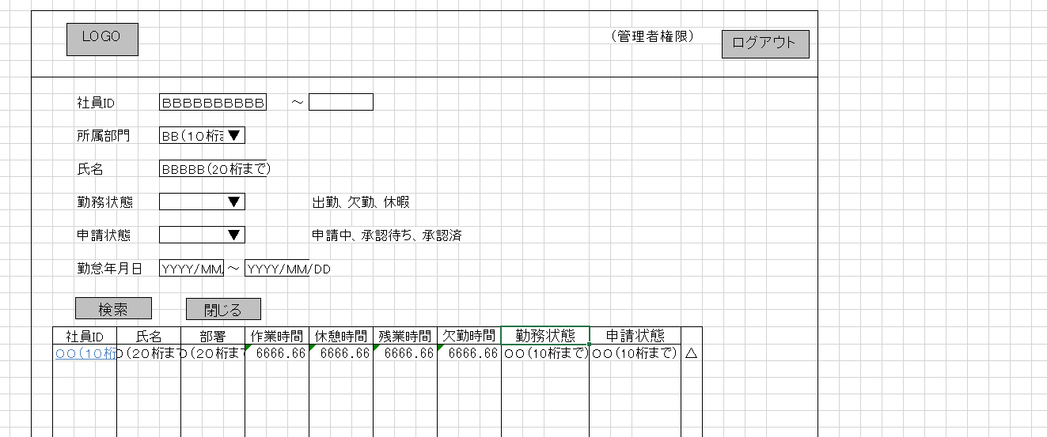
単体試験仕様書 |  | システムID | KS | 画面ID | KS001 | 作成者 | 張 | 更新者
 |  | システム名称 | 勤怠システム | 画面名 | 勤怠実績一覧 | 作成日 | 2022-09-26 | 更新日

 | 初期画面

ケース
単体試験仕様書 |  | システムID | KS | 画面ID |  |  |  | KS001 |  |  |  |  | 作成者 |  | 張 |  |  | 更新者
 |  | システム名称 | 勤怠システム | 画面名 |  |  |  | 勤怠実績一覧 |  |  |  |  | 作成日 |  |  |  |  | 更新日
 |  |  |  |  |  |  |  |  |  |  |  |  |  |  |  |  |  |  |  |  | 200
チェック内容
チェックポイント
 |  |  |  |  | 1 | 2 | 3 | 4 | 5 | 6 | 7 | 8 | 9 | 10 | 11 | 12 | 13 | 14 |  | 16 |  | 24
チェック条件 | 画面初期表示 |  |  |  | ○

 | 社員ID
 | 未入力の場合 |  |  |  |  | ○ |  | ○ |  |  | ○ | ○ | ○ | ○ | ○ |  | ○ | ○
 | 入力の場合 |  |  |  |  |  | ○ |  | ○ | ○ |  |  |  |  |  | ○

 | 所属部門
 | 未入力の場合 |  |  |  |  | ○ |  |  | ○ | ○ |  | ○ | ○ | ○ | ○ |  | ○ | ○
 | 入力の場合 |  |  |  |  |  | ○ | ○ |  |  | ○ |  |  |  |  | ○

 | 氏名
 | 未入力の場合 |  |  |  |  | ○ |  |  | ○ | ○ | ○ |  | ○ | ○ | ○ |  | ○ | ○
 | 入力の場合 |  |  |  |  |  | ○ | ○ |  |  |  | ○ |  |  |  | ○ |  | ○

 | 勤務状態
 | 未入力の場合 |  |  |  |  | ○ |  |  | ○ | ○ | ○ | ○ |  | ○ | ○ | ○
 | 入力の場合 |  |  |  |  |  | ○ | ○ |  |  |  |  | ○ |  |  |  | ○ | ○

 | 申請状態
 | 未入力の場合 |  |  |  |  | ○ |  |  | ○ | ○ | ○ | ○ | ○ |  | ○ | ○
 | 入力の場合 |  |  |  |  |  | ○ | ○ |  |  |  |  |  | ○ |  |  | ○ | ○

 | 勤怠年月日-開始
 | 未入力の場合 |  |  |  |  | ○ |  |  | ○ | ○ | ○ | ○ | ○ | ○ |  | ○
 | 入力の場合 |  |  |  |  |  | ○ | ○ |  |  |  |  |  |  | ○ |  | ○ | ○

 | 勤怠年月日-開始
 | 未入力の場合 |  |  |  |  | ○ |  |  | ○
 | 入力の場合 |  |  |  |  |  | ○ | ○

 | 検索ボタンを押下する場合 |  |  |  |  | ○ | ○ | ○ | ○ | ○ | ○ | ○ | ○ | ○ | ○ | ○ | ○ | ○
 |  |  |  |  |  |  |  |  |  |  |  |  |  |  |  |  |  |  | ○
 | 社員IDリンクをクリックする場合
明細一覧０件の場合

確認内容 | 社員IDに空白が表示されること。 |  |  |  | ○
 | 所属部門に空白が表示されること。 |  |  |  | ○
 | 氏名に空白が表示されること。 |  |  |  | ○
 | 勤務状態に空白が表示されること。 |  |  |  | ○
 | 申請状態に空白が表示されること。 |  |  |  | ○
 | 勤怠年月日に空白が表示されること。 |  |  |  | ○
 | 明細一覧に無条件でDBからの取得したレコードが表示されること。 |  |  |  | ○ | ○
 | 明細一覧に入力条件でDBからの取得したレコードが表示されること。 |  |  |  |  |  | ○

 | 勤怠実績一覧画面へ遷移すること。 |  |  |  |  |  |  |  |  |  |  |  |  |  |  |  |  |  | ○

実施結果
実施者
検証日
確認者
確認日

